List1
Pump | Model | R[Ω]
GHN basic | 40-40 | 295
GHN basic | 40-70 | 136
GHN basic | 40-120 | 104
GHN basic | 50-40 | 155
GHN basic | 50-70 | 155 | Обмотка 1 | U1-U2
GHN basic | 50-120 | 55 | Обмотка 2 | U3-U4
GHN basic | 65-40 | 155 | Обмотка 3 | V1-V2
GHN basic | 65-70 | 119 | Обмотка 4 | V3-V4
GHN basic | 65-120 | 35 | Обмотка 5 | W1-W2
GHN basic | 80-70 | 82 | Обмотка 6 | W3-W4
GHN basic | 80-120 | 31 | ТермоR | K-K

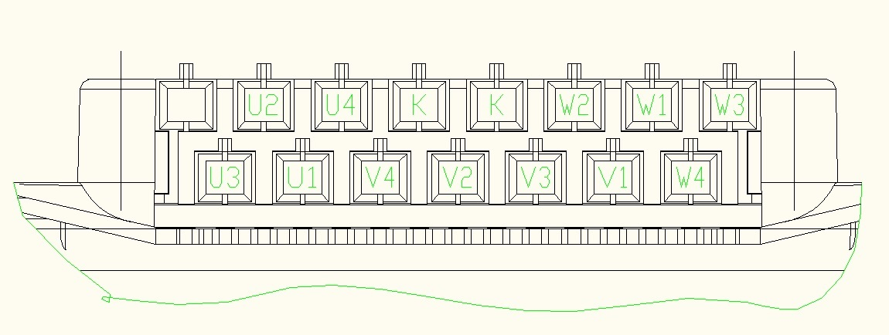

0Ω

